상품제안서
시즈넬 선물세트 50ml미니로즈+카카오그래픽텀블러 | 상품코드: F24212

 |  |  |  |  |  |  | 02-412-0044 | www.easy1.co.kr
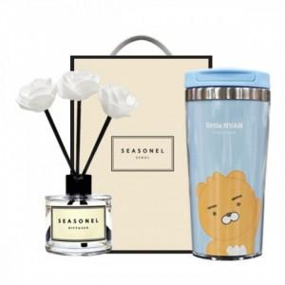

【상세/제작정보】

【인쇄/포장옵션】 | / 포장지포장

【공급단가】 | 수량 | 100~ | 300~ | 500~ | 1,000~ | 3,000~
*VAT별도 | 단가 | 18,200원 | 17,920원 | 17,500원 | 16,800원 | 16,100원

【상품 URL】 | http://www.easy1.co.kr/src/goods_detail.php?gdno=24212

